Ryos
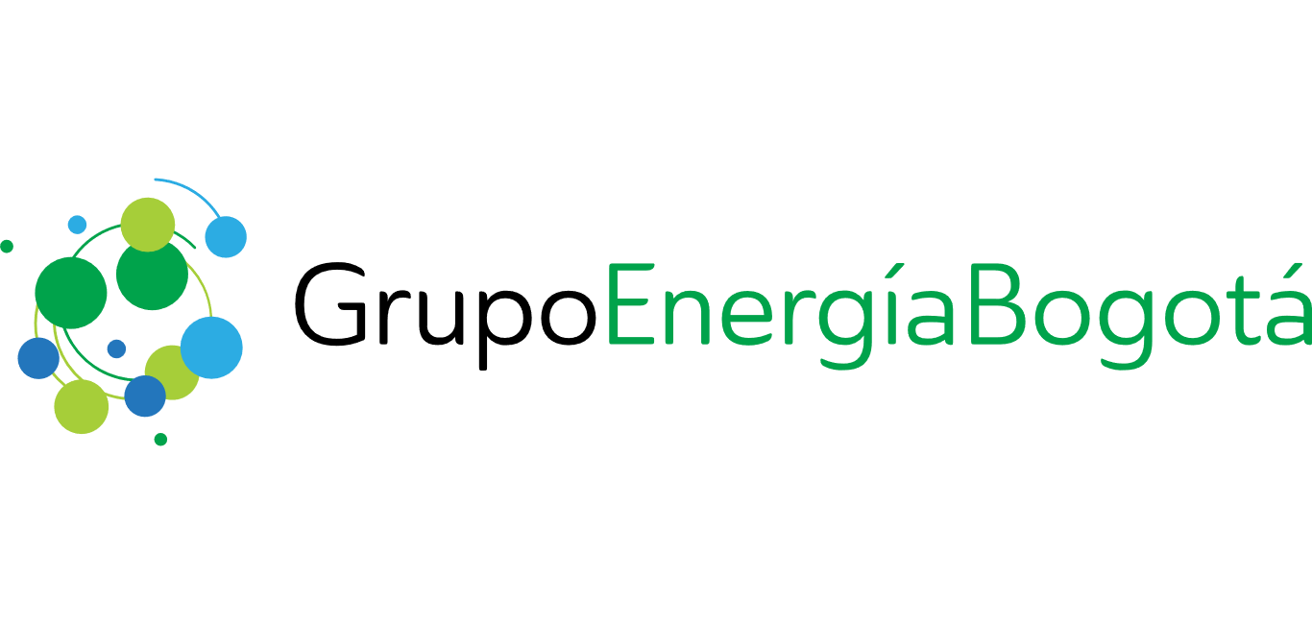
Etiqueta | Valor
En la cadena energética de baja emisión | false
No aplica | false
Exposición a buenas perspectivas demográficas de largo plazo | false
Institucionalidad regulatoria y jurídica confiable | false
Geografías en expansión y desarrollo | false
Capacidad de intervenir proactivamente en la agenda de crecimiento | false
Compartir estándares de sostenibilidad, inversión social y valor compartido | false
Relacionamiento con comunidades y grupos de interés, generando valor compartido | false
Experiencia en regiones comparables | false
Empresa top 1 o 2 en cada mercado o potencializa la entrada a nuevas regiones | false
Acceso a tecnología y mejores prácticas gerenciales | false
Capacidad financiera alineada con la inversión y acceso a capital | false
Acceso a mercados y reputación superior | false
Socios: Acuerdos de accionistas alineados en intereses de largo plazo del Grupo | false
Aliados: Acuerdos de niveles de servicio, aspectos técnicos o de gestión de a través de relaciones contractuales a mediano y largo plazo | false
Estándares de transparencia y reputación del más alto nivel | false
Identificación y manejo de conflictos de interés con otras compañías del grupo | false
Relación simétrica y colaborativa | false
Enmarcada bajo las premisas clave de cada GEN (focos, regiones y destrezas) | false
Perspectiva de rentabilidad de largo plazo | false
Perspectiva de dividendos creciente | false
Barreras de entrada vía altas inversiones de capital | false
Mercados regulados | false
Bajo niveles relativos de riesgo | false
Fin - Fase I
Fin - Fase II
Final - Fase III
Final - Fase IV
Fin - Fase V
Inicio - Fase I
Inicio - Fase II
Inicio - Fase III
Inicio - Fase IV
Inicio - Fase V
Ciclo de vida del producto (años) | 0
Ingreso anual COP | 0
Costos por no ejecución
EBITDA | 0
Ingreso anual EUR | 0
Ingreso anual GTQ | 0
Ingresos anuales | 0
Ingreso anual USD | 0
Alcance
Aplicación objetivo 1
Aplicación objetivo 2
Aplicación objetivo 3
Aplicación tema dominante
Aplicación tesis de inversión
Aplicación posición de mercado
Aplicación modelo de intervención
Aplicación capacidades técnicas, financieras y de gestión de riesgos clave
Aplicación gobierno corporativo
Tipo de proyecto | Crecimiento
Consecuencia sin RYOS
País | Colombia
Descripción de beneficio

Filial | GEB
Aplicación generación de valor
Gerencia
Gestor RYOS
Justificación MEC
Justificación del valor
¿Proyecto de origen Mandatorio? | SI
Nombre Requerimiento u Oportunidad - RYOS | coma
Necesidad a resolver
Presupuesto total | 0
Restricciones y exclusiones
Riesgo 1
Riesgo 2
Riesgo 3
Riesgo 4
Riesgo 5
Riesgo 6
Riesgo 7
Riesgo 8
Riesgo 9
Situación actual (Cifra o descripción)
Situación con el beneficio (Cifra o descripción)
Grupo Estratégico de Negocio (GEN) | Distribución
Subcategoría | Convocatorias
Supuestos
Vicepresidencia / Dirección

